关系图
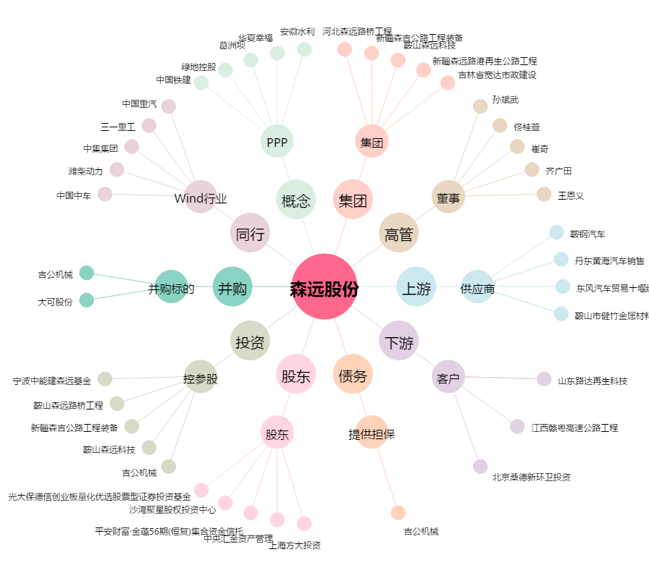
森远股份[300210.SZ] - 关系概览图

